封面
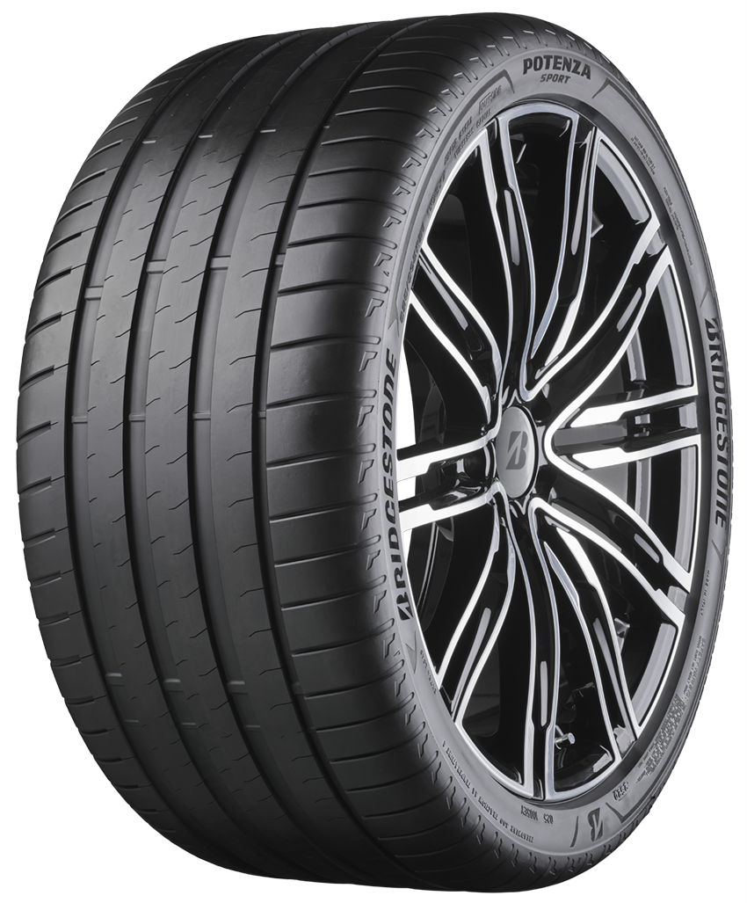
202204_V1

普利司通產品價格表

